상품제안서
머레이 부엉이 블루투스 유무선 듀얼마이크 앰프 노래방기기 S- Bird | 상품코드: F27840

 |  |  |  |  |  |  | 02-412-0044 | www.easy1.co.kr
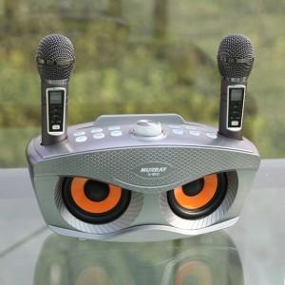

【상세/제작정보】

【인쇄/포장옵션】 | 패드인쇄 / 포장불가능

【공급단가】 | 수량 | 5~ | 10~ | 30~ | 50~ | 100~
*VAT별도 | 단가 | 96,000원 | 94,400원 | 92,000원 | 90,390원 | 88,000원

【상품 URL】 | http://www.easy1.co.kr/src/goods_detail.php?gdno=27840

